概述
项目跟踪器

使用此模板记录重要项目信息，例如主要里程碑和特定任务。 | Vertex42.com 提供的时间表模板 https://www.vertex42.com/ExcelTemplates/timeline.html

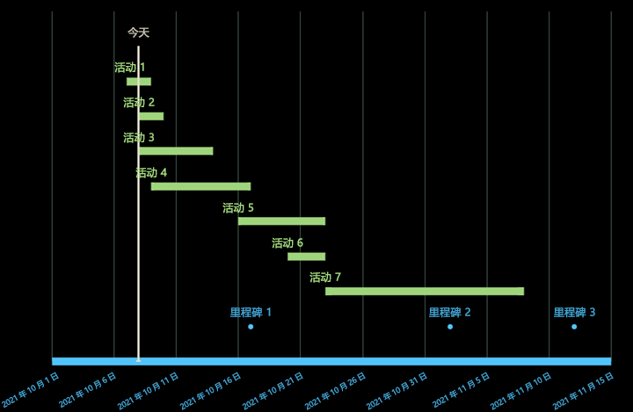
 | • 在编辑数据表时插入和删除整行
 | • 请勿将标签列留空
 | • 设置单个数据标签或标记的格式，突出显示特定事件

